箱唛扫码
Factory name (工厂名称)
PO. Number(订单号) | 83070-01
Style Code.(款号) | 5132-711
Product Code.(产品编号) | RECYCLE CARE LABEL RECYCLE COMPONENT LABEL | Carton No.(箱号):
Inner Packages(包装方式） | 2000pcs/ bundle | 1\1
SIZE/qty (尺码/数量) | 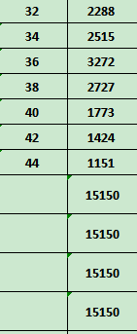
Carton Dimension（箱规） | 20*30*40 | Country of Origin：
Gross Weight（毛重） | 14.7kg | Made In China
Net Weight（净重） | 14.3kg
Remark（备注）

05132711800329
05132711800343
05132711800367
05132711800381
05132711800404
05132711800428
05132711800442

